修改
宁波品秀美容科技有限公司 宁波高新区江南路1528号高新科技广场2号楼10楼 电话：0574-27889688 传真：0574-27889655 sales@hair-brushes.com lucky@jsiu.com
订单
供货商： | 宁波瑾秀制刷科技有限公司 |  |  |  | 订单号 | 25AM036-1
电话： | 18067420259 |  |  |  | 日期 | 2025年11月11日
联系人： | 多多 |  |  |  | 订单安排人 | 孙诚昱
产品编号 | 产品图片 | 描述 | 数量/个 | 单价 | 金额 | 包装方式
ZW-YI7D-KWFL | 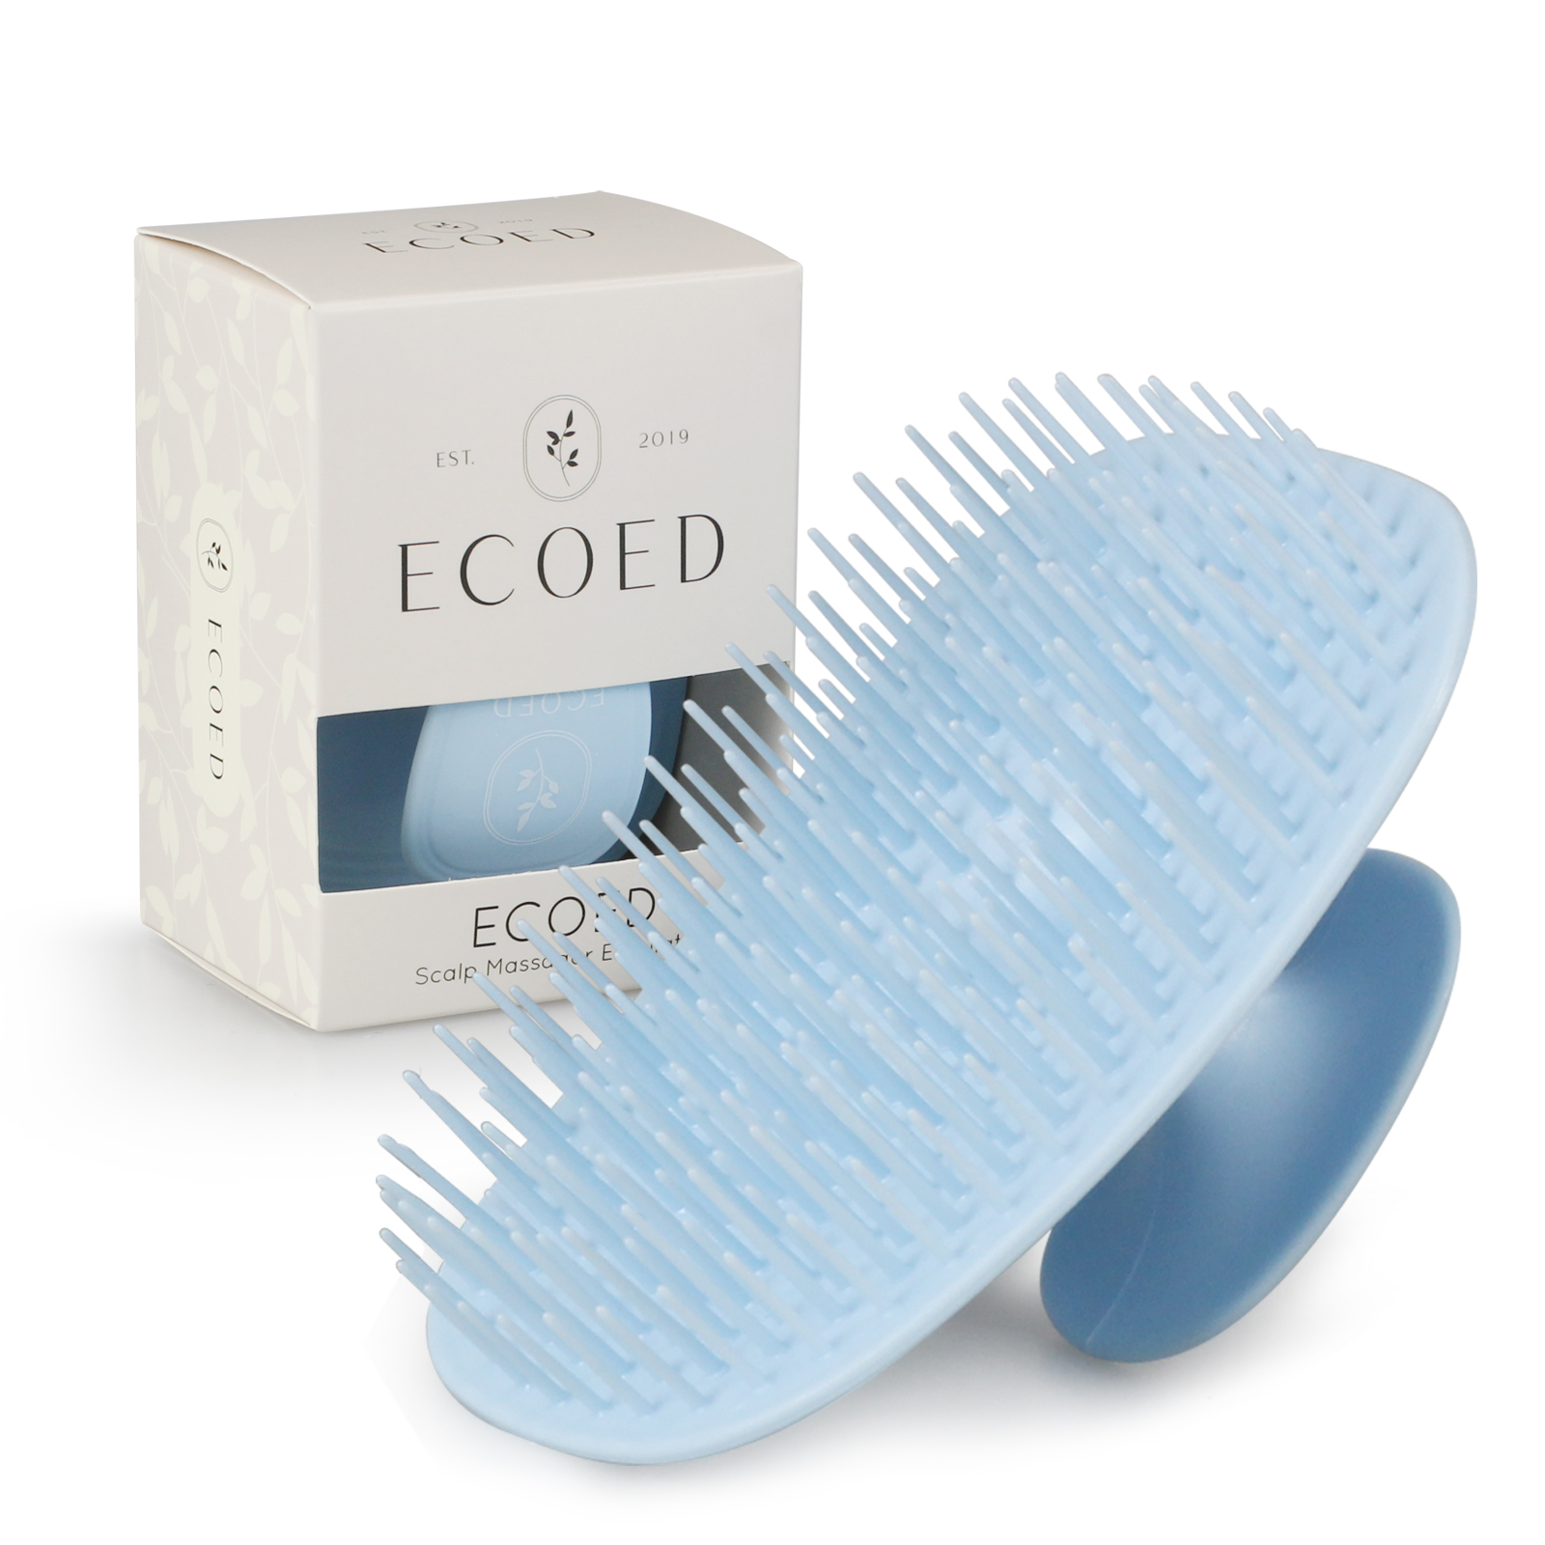 | 老款细针洗头刷TPEE，硬度同给多多确认样，注意控制针头毛边，顶部印白色logo，颜色7542C蓝色 | 2400 | 1.75 | 4200 | 1200单支装+600双只装

 |  |  | 2400 |  | 4200
 | 以上价格含税运含包装
进仓地址： | 宁波品秀美容科技有限公司 宁波高新区江南路1528号高新科技广场2号楼10楼
付款方式: | 出货后45天凭增值税发票付款 |  |  |  | 色卡 | Logo
交货时间: | 2025年12月26日 |  |  |  | [色卡图片未找到] logo 设计稿参照pdf附件
箱规: | 产前确认样：每款1套样品
产前确认样: | 出货样：每款2套
出货样:
注意事项:
1）印刷logo要印的清晰，线条清楚，绝对不能掉色
2）针头毛边控尽量不要有毛边
3）硬度按照55
4）注意控制注塑流纹
5）外箱单边不得大于60cm，每箱最多150个
6）和之前样品对照一下色差
7）大货表面不能有污渍

 | 宁波品秀美容科技有限公司 |  |  | 宁波瑾秀制刷科技有限公司
 | ---------------------- |  |  | ----------------------

